Feuil1
1°
sélectionner le champ
ongletaccueil
icone Mise en forme conditionnelle
Date
2015-10-30
2014-01-01
2015-09-01
2015-10-01
2015-08-03
2° Nouvelle régle
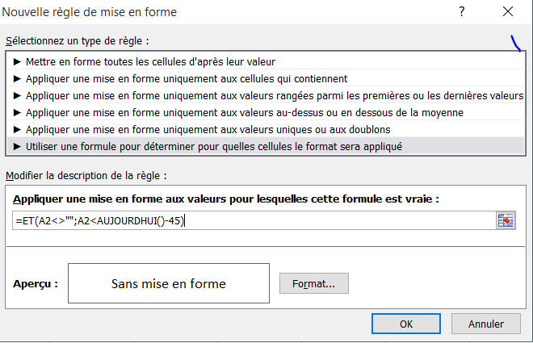
3° utiliser une formule

5° cliquez sur format / choisir le format et fermer par OK /OK
(dans ce modèle remplissage orange)

4° entrer la formule pour la 1° cellule du champ (ici A2)

